Stängli Box
Stängli-Box Rechner by LW
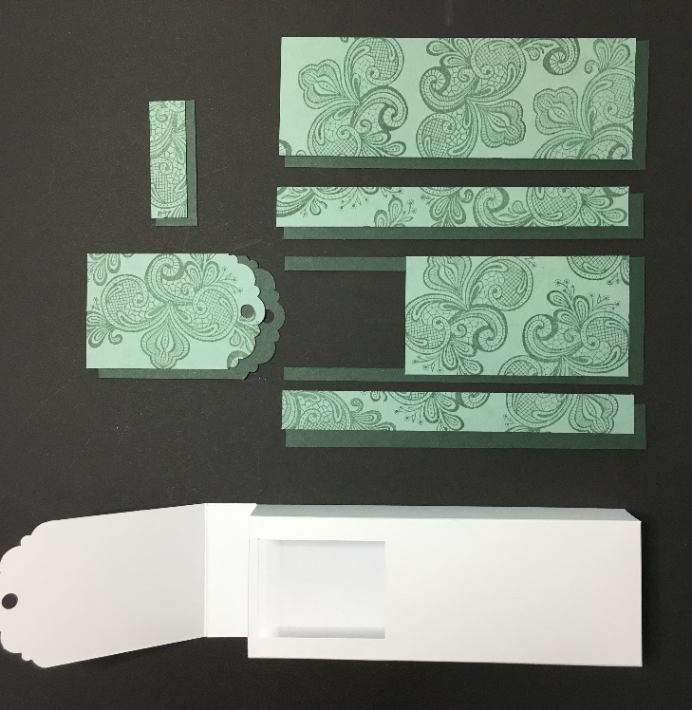


 |  |  |  |  |  |  |  |  |  |  |  | Berechnung Box
 |  |  |  |  |  |  |  |  |  |  | Hier Wunschmaße eingeben:
 |  |  |  |  |  |  |  |  |  |  | Breite | 5.00 cm

 |  |  |  |  |  |  |  |  |  |  | Länge | 14.00 cm
 |  |  |  |  |  |  |  |  |  | Schlaufe
kurze Seite | 16.0 cm |  |  | 2.0 cm | 5.0 cm | 2.0 cm | 5.0 cm | 2.0 cm |  | 1.2 cm | Tiefe | 2.00 cm
lange Seite | 18.0 cm |  |  |  |  |  |  |  |  | (oder, wenn Du magst, breiter)
 |  |  |  |  |  |  |  |  |  |  | Grundmaß Box | 16 x 18 cm
 |  |  | 2.0 cm |  |  |  |  |  |  |  | falzen kurze Seite | 2 / 7 / 9 / 14
 |  |  |  |  |  |  |  |  |  | Schlaufe | falzen lange Seite | 2 / 16
 |  |  |  |  |  |  |  |  |  | 20.5 cm
 |  |  |  |  |  |  |  |  |  |  | Grundmass Klappe | 5 x 10 cm
 |  |  |  |  |  |  |  |  |  |  | falzen lange Seite | 2

 |  |  |  |  |  |  |  |  |  |  | Grundmass Schlaufe | 1,2 x 20,5 cm

 |  |  | 14.0 cm
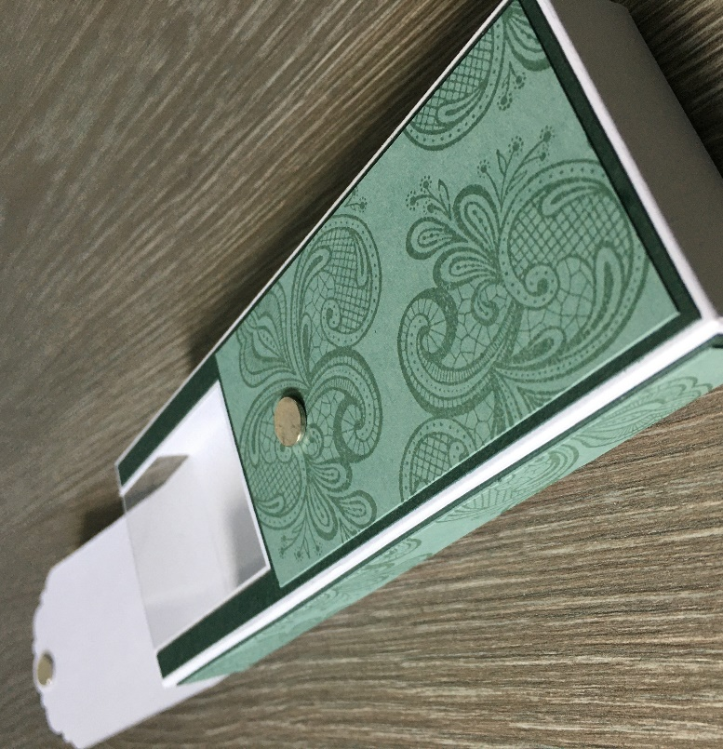

 |  |  |  |  |  |  |  |  |  | Ausschnitt
 |  |  |  |  |  |  |  |  |  | 5.0 cm

 |  |  | 2.0 cm |  |  |  | Ausschnitt
 |  |  |  |  |  |  | 3.5 cm
 |  |  | Klappe
 |  |  | 2.0 cm

 |  |  | 8.0 cm

Skizze am Beispiel DIN A4
 |  |  |  |  |  |  |  |  |  |  | Standard Maße:

 |  |  |  |  |  |  |  |  |  |  | Box für 2 Schoki-Stängli (5 x 14 x 2 cm):
 |  |  |  |  | 5.0 cm |  |  |  |  |  | Grundmaß Box | 16 x 18 cm
 |  |  |  |  |  |  |  |  |  |  | falzen kurze Seite | 2 / 7 / 9 / 14
 |  |  |  | Ausserdem brauchst Du |  |  |  |  |  |  | falzen lange Seite | 2 / 16
 |  |  |  | - Folie | 4,8 x 6 cm |  |  |  |  |  | Grundmass Klappe | 5 x 10 cm
 |  |  |  |  |  |  |  |  |  |  | falzen lange Seite | 2
 |  |  |  | - Stanze "Bezaubernder Anhänger" |  |  |  |  | 6.0 cm |  | Grundmass Schlaufe | 1.2 x 20.5 cm
 |  |  |  | oder eine passende Schablone
 |  |  |  | für die Rundung der Klappe |  |  |  |  |  |  |  | 1 Box = 3/4 A4 Blatt

 |  |  |  | - DSP nach Wahl, jeweils |  |  |  | 4.8 cm |  |  | Notizen:
 |  |  |  | 3 mm kleiner als die zu beklebenden Flächen

 |  |  |  | - evtl. Schleifenband oder
 |  |  |  | sonstige Dekoelemente

 |  |  |  | - und natürlich Kleber Deiner Wahl

 |  |  |  | - Du kannst die Box natürlich auch mit
 |  | Anleitung/ Rechner: |  | einem Mini-Magneten verschliessen
 |  | Lämmliwerkstatt

